Sheet1
 | 用户授权说明
用户授权 | 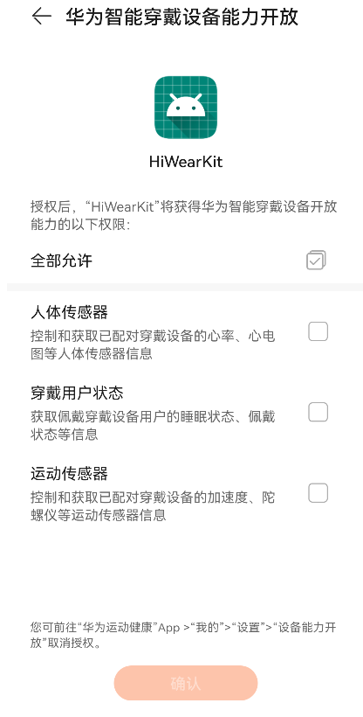 说明： 1. 提供获取用户授权的界面截图及界面操作路径的文字描述（手机应用类型为安卓和鸿蒙时，设备基础信息权限和消息通知权限为默认授予权限无需提供） 2. （可选）提供用户修改授权的界面截图及界面操作路径的文字描述

用户授权获取路径（拟定，提交前需用真实 App 截图替换）： 1. 用户打开手机侧徒步 App。 2. 进入“路线列表”或“导入 GPX”，选择一条徒步路线。 3. 进入“路线详情”，点击“同步到华为手表”。 4. App 展示将使用的能力说明：发现已配对华为穿戴设备、读取连接状态/电量/应用安装状态、向手表发送路线数据并接收 ACK/状态消息。 5. 用户点击“继续/授权”后，系统或 HMS/Wear Engine 授权弹窗出现；用户同意后才进入设备选择与路线同步。 6. 如果后续接入 Health Kit / Health Service Kit 读取运动后健康数据，用户需在“设置 -> 健康数据授权”中单独开启，且仅用于本人的运动复盘展示。首轮 Wear Engine 路线同步验证不申请心率、ECG、PPG 等受限人体传感器原始数据。 用户修改或撤回授权路径（拟定）： 1. App 内：设置 -> 设备与数据权限 -> 华为穿戴设备权限，用户可关闭路线同步、设备状态读取或健康数据读取。关闭后，App 不再向华为手表发送新路线，也不再读取对应状态。 2. 系统内：手机系统设置 -> 应用 -> 本 App -> 权限，关闭蓝牙/附近设备/通知/定位等系统权限。 3. HMS / 华为账号相关授权：按华为系统或 HMS Core 授权管理入口撤回相应服务授权。 4. 撤回后再次使用“同步到华为手表”时，App 会重新说明用途并请求授权。 截图占位：请补充路线详情页、权限说明页、系统/HMS 授权弹窗、设备选择页、设置撤回授权页截图。

